iNSERTAR FILA Y COLUMNA
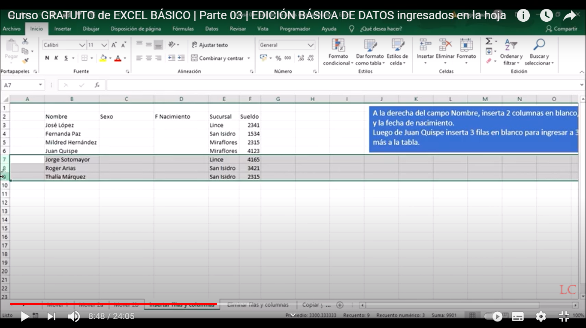
i

 | Nombre | Sucursal | Sueldo | A la derecha del campo Nombre, insertar 2 columnas en blanco para sexo y la fecha de Nacimiento. Luego despues de Juan Quipe insertar 3 filas en blanco para insertar 3 persona mas a la tabla
 | Jose Lopez | Lince | 2341
 | Fernada Paz | San Isidro | 1534
 | Lina vanessa Valencia | Miraflores | 2315
 | Juan Paz | Miraflores | 4123
 | Jorge Molina | Lince | 4165
 | Carlos Arias | San Isidro | 3421
 | Elvia Marquez | San Isidro | 2315

